Estadísticas
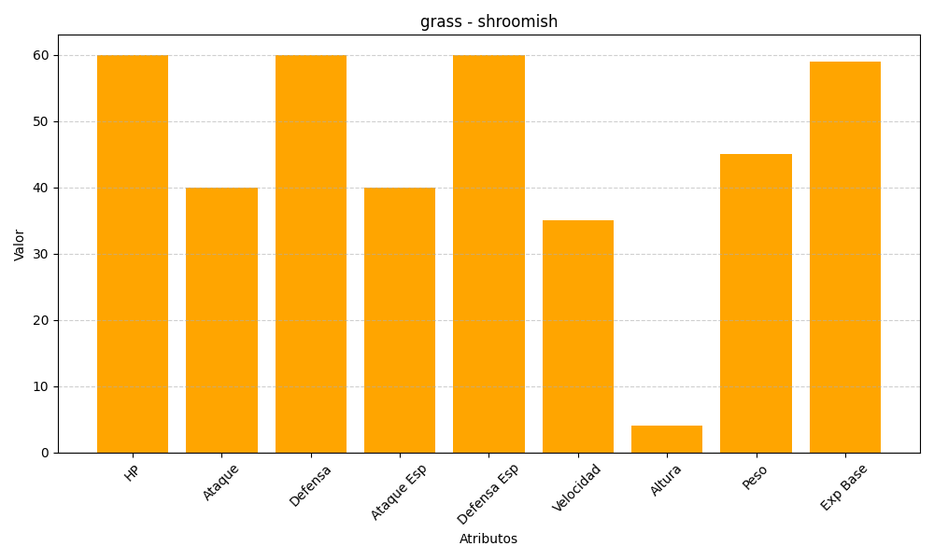
ID | Nombre | Tipo | HP | Ataque | Defensa | Ataque Especial | Defensa Especial | Velocidad | Altura | Peso | Experiencia Base
285 | shroomish | grass | 60 | 40 | 60 | 40 | 60 | 35 | 4 | 45 | 59

